자체 점검표
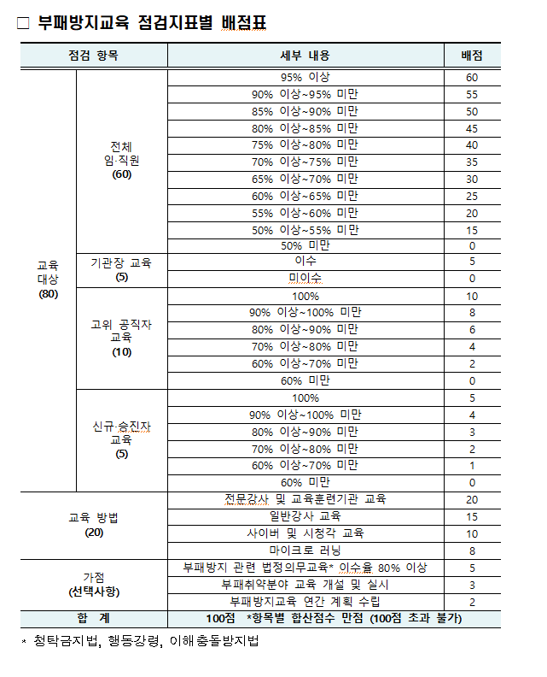
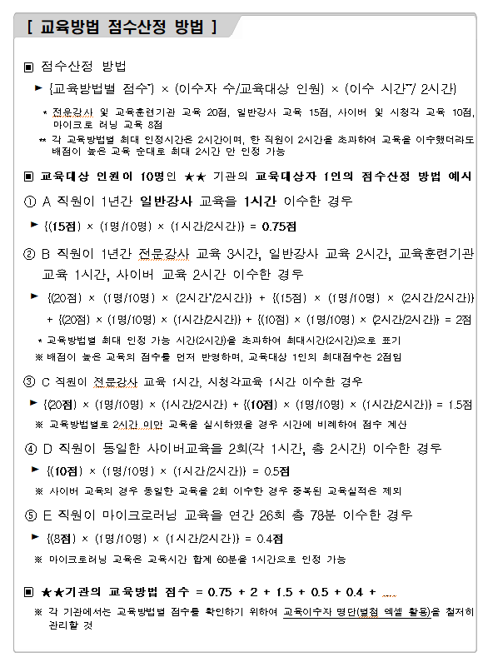
(2024년) 부패방지교육 자체점검표

구분 | 점검 항목 | 배점 | 점수 | 비고 | 이수인원 | 현원 | 점수(비율)
합계 |  | 100점 | 98.35점
교육 이수율 (80점) | 소계 | 80점 | 80점
 | 전체 임직원 | 60점 | 60점 |  | 193 | 193 | 100%
 | 기관장 교육 | 5점 | 5점
 | 고위공직자 대면교육 | 10점 | 10점 |  | 2 | 2 | 100%
 | 신규 승진자 대면교육 | 5점 | 5점 |  | 10 | 10 | 100%
교육 방법 (20점) | 소계(최대점수) | 20점 | 11.35점
 | 전문강사 및 교육훈련기관 교육 | 20점 | 1.04점 |  | 세부실적현황 참조
 | 일반강사 집합교육 | 15점 | 0.31점 |  | 세부실적현황 참조
 | 사이버 및 시청각 교육 | 10점 | 10점 |  | 세부실적현황 참조
 | 마이크로 러닝 | 8점 | 0점 |  | 세부실적현황 참조
가점 (10점) | 소계 | 10점 | 7점
 | 부패방지 관련 법정의무교육 이수율 80% 이상 | 5점 | 5점 |  | 191 | 191 | 100%
 | 부패취약분야 교육 개설 및 실시 | 3점 | 0점 | -
 | 부패방지교육 연간 계획 수립 | 2점 | 2점 | 수립

